G1 Ouvertures de droit
Titre | GRAPHIQUE 1 - NOMBRE D’OUVERTURES DE DROITS CHÔMAGE APRÈS UNE RUPTURE DE CONTRAT
Source | Fichier national des allocataires, Unédic
Champ | ARE, AREF-AFR, ASP-ATP-ASR, ARCE -France entière, hors « motif inconnu » d’ouverture de droit
Unité

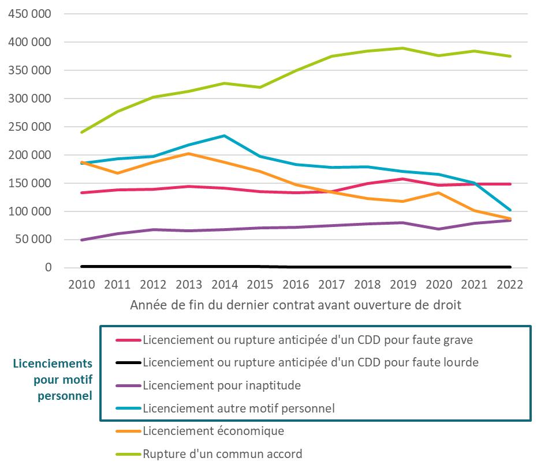
Année | Licenciement ou rupture anticipée d'un CDD pour faute grave | Licenciement ou rupture anticipée d'un CDD pour faute lourde | Licenciement pour inaptitude | Licenciement autre motif personnel | Licenciement économique | Rupture d'un commun accord
2010 | 142227 | 2655 | 55942 | 193581 | 203925 | 250422
2011 | 136422 | 2330 | 60799 | 188844 | 167361 | 276630
2012 | 137176 | 2302 | 65433 | 194545 | 186838 | 299153
2013 | 144137 | 2235 | 65705 | 202221 | 202058 | 307093
2014 | 141573 | 1864 | 67582 | 193106 | 187090 | 321799
2015 | 132063 | 1625 | 68291 | 157116 | 166549 | 314514
2016 | 131846 | 1431 | 70969 | 151768 | 143536 | 344293
2017 | 132912 | 1314 | 73110 | 148800 | 128794 | 364136
2018 | 145843 | 1148 | 75590 | 146796 | 119148 | 375269
2019 | 155102 | 1087 | 79975 | 138919 | 113050 | 378596
2020 | 146057 | 1047 | 66188 | 130502 | 125090 | 367886
2021 | 150320 | 966 | 79148 | 121407 | 97391 | 387303
2022 | 157904 | 1015 | 84526 | 103931 | 90803 | 390125

G2 Dépenses d'allocation
Titre | GRAPHIQUE 2 - DÉPENSES D'ALLOCATIONS PAR MOTIF DE FIN DE CONTRAT
Source | Fichier national des allocataires, Unédic
Champ | Dépenses d’allocations et aides (ARE, AREF, ATI, ASP ou allocations équivalentes, ARCE,...)
Unité | Milliards d'euros

Année | Licenciement pour faute grave | Licenciement pour faute lourde | Licenciement pour inaptitude | Licenciement pour autre motif personnel | Licenciement économique | Rupture d'un commun accord | Autres dépenses | Dépenses totales
2019 | 2.8 | 0.0 | 1.6 | 3.4 | 3.5 | 8.0 | 15.1 | 34.4
2020 | 3.1 | 0.0 | 1.8 | 3.6 | 3.7 | 8.9 | 17.6 | 38.7
2021 | 3.1 | 0.0 | 1.7 | 3.5 | 3.7 | 9.1 | 16.2 | 37.4
2022 | 3.0 | 0.0 | 1.7 | 3.1 | 3.0 | 8.1 | 14.1 | 32.9

 | Ensemble | Licenciement pour faute grave | Licenciement pour faute lourde | Licenciement pour inaptitude | Licenciement pour autre motif personnel | Licenciement économique | Rupture d'un commun accord | Autres dépenses
2019 | 34444.529588 | 2778.5769631 | 30.64129961 | 1642.729801 | 3421.4470749 | 3526.6082529 | 7958.4443041 | 15086.081892
2020 | 38681.168638 | 3140.2042748 | 29.68046203 | 1760.2095096 | 3641.2497449 | 3660.1721276 | 8894.473854 | 17555.178665
2021 | 37357.164603 | 3139.6944322 | 28.10213067 | 1705.9565379 | 3527.6668576 | 3730.1870042 | 9072.4650987 | 16153.092542
2022 | 32905.926369 | 2958.357957 | 24.58558191 | 1697.0730154 | 3064.5023931 | 2996.1301021 | 8074.2123524 | 14091.064967

G4A Relations avec l'employeur
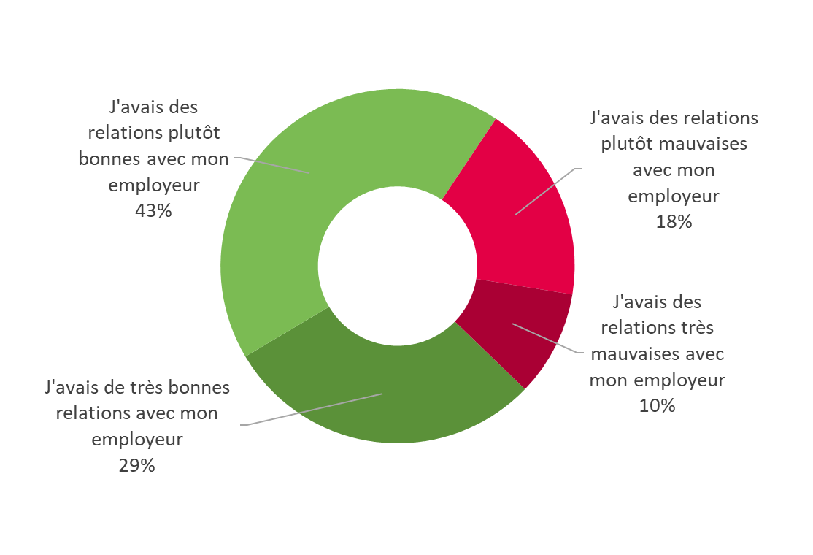
Titre | GRAPHIQUE 4A - LES RELATIONS AVEC L’EMPLOYEUR
Source | Fichier national des allocataires, enquête 2022 auprès des allocataires licenciés pour motif personnel, Unédic
Champ | Ensemble des allocataires ayant déclaré avoir effectué un abandon de poste et ayant ouvert un droit à l’Assurance chômage en 2021 ou au 1er semestre 2022
Unité | Nombre de répondants

 | Comment qualifieriez-vous l'état de vos relations avec votre employeur avant d'abandonner votre poste ? | Nombre | Pourcentage
 | J'avais de très bonnes relations avec mon employeur | 313 | 29%
 | J'avais des relations plutôt bonnes avec mon employeur | 459 | 43%
 | J'avais des relations plutôt mauvaises avec mon employeur | 195 | 18%
 | J'avais des relations très mauvaises avec mon employeur | 103 | 10%

G4B Relations avec l'employeur
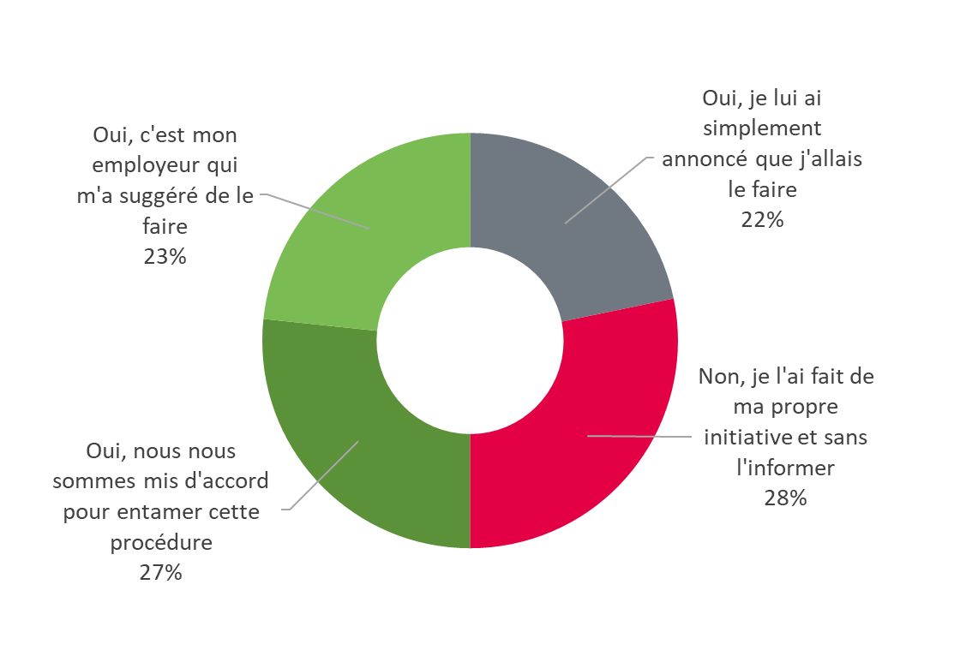
Titre | GRAPHIQUE 4B - LES RELATIONS AVEC L’EMPLOYEUR
Source | Fichier national des allocataires, enquête 2022 auprès des allocataires licenciés pour motif personnel, Unédic
Champ | Ensemble des allocataires ayant déclaré avoir effectué un abandon de poste et ayant ouvert un droit à l’Assurance chômage en 2021 ou au 1er semestre 2022
Unité | Nombre de répondants

 | Est-ce que votre employeur était au courant de votre souhait d'abandonner votre poste ? | Nombre | Pourcentage
 | Oui, nous nous sommes mis d'accord pour entamer cette procédure | 285 | 27%
 | Oui, c'est mon employeur qui m'a suggéré de le faire | 250 | 23%
 | Oui, je lui ai simplement annoncé que j'allais le faire | 232 | 22%
 | Non, je l'ai fait de ma propre initiative et sans l'informer | 302 | 28%

G5 Autres solutions
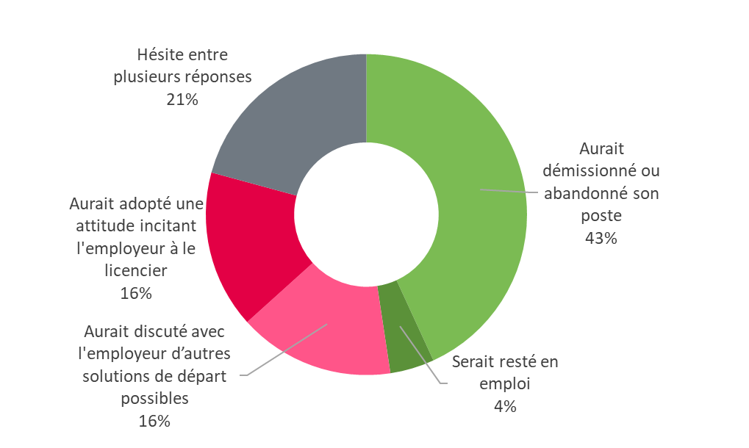
Titre | GRAPHIQUE 5 - SI VOUS N'AVIEZ PAS DROIT AU CHÔMAGE APRÈS VOTRE ABANDON DE POSTE QU'AURIEZ-VOUS LE PLUS PROBABLEMENT FAIT ?
Source | Fichier national des allocataires, enquête 2022 auprès des allocataires licenciés pour motif personnel, Unédic
Champ | Ensemble des allocataires ayant déclaré avoir effectué un abandon de poste et ayant ouvert un droit à l’Assurance chômage en 2021 ou au 1er semestre 2022
Unité | Nombre de répondants

 | Si vous n’aviez pas droit au chômage après votre abandon de poste qu’auriez-vous le plus probablement fait ? | Nombre | Pourcentage
 | Aurait démissionné ou abandonné son poste | 461 | 43%
 | Serait resté en emploi | 48 | 4%
 | Aurait discuté avec l'employeur d’autres solutions de départ possibles | 168 | 16%
 | Aurait adopté une attitude incitant l'employeur à le licencier | 170 | 16%
 | Hésite entre plusieurs réponses | 222 | 21%

